【参考様式】変更業務工程表
（様式第３号）
 | 変 更 業 務 工 程 表 |  |  |  |  |  |  |  |  |  |  | 年 月 日

 | 発 注 者
 |  |  |  | 様

 |  |  |  |  |  |  |  |  |  | 受注者 | 住 所
 |  |  |  |  |  |  |  |  |  |  | 氏 名

業務の名称 |  |  |  |  |  |  |  | 履行期間 | 変更前 |  | 自 |  | 年 |  |  | 月 | 日
 |  |  |  |  |  |  |  |  |  |  | 至 |  | 年 |  |  | 月 | 日
業務場所 |  |  | 郡 市 |  | 町 村 | 大字 | 地内 |  | 変更後 |  | 自 |  | 年 |  |  | 月 | 日
 |  |  |  |  |  |  |  |  |  |  | 至 |  | 年 |  |  | 月 | 日
月
月
月
月
月
月
月
月
月
月
月
工程 工種 |  | 年 |  |  |  |  |  |  |  |  |  |  |  | 備 考

※この様式に記載された個人情報は契約書類としてのみ使用し、その他の目的には使用しません。 |  |  |  |  |  |  |  |  |  |  |  |  |  |  | （規格A4）
※この様式は契約書の添付資料です。

業務工程表
（様式第３号）
 | 業 務 工 程 表 |  |  |  |  |  |  |  |  |  | 年 月 日

 | 発 注 者
 |  |  |  | 様

 |  |  |  |  |  |  |  |  | 受注者 | 住 所
 |  |  |  |  |  |  |  |  |  | 氏 名

月
月
月
月
月
月
月
月
月
月
月
業務の名称 |  |  |  |  |  |  |  | 履 行 期 間 |  | 自 |  | 年 |  |  | 月 | 日
業務場所 |  |  | 郡 市 |  | 町 村 | 大字 | 地内 |  |  | 至 |  | 年 |  |  | 月 | 日
工程 工種 |  | 年 |  |  |  |  |  |  |  |  |  |  | 備 考

※この様式に記載された個人情報は契約書類としてのみ使用し、その他の目的には使用しません。 |  |  |  |  |  |  |  |  |  |  |  |  |  | （規格A4）
※この様式は契約書の添付資料です。

技術者経歴書
－561－ | (様式第８号）
 | 土木関係建設コンサルタント業務 技術者経歴書
 |  |  |  |  |  |  |  |  |  |  |  | 会社名：
 | 氏名 |  |  | 役職名 |  |  | 最終学歴 |  |  |  | 法令等による資格
 |  |  |  |  |  |  | 学校の種類 |  | 専攻学科 |  | 名 称 | 部門及び選択科目 | 取得年月日

 | 部門名 |  | 実務経験年数 |  | 業務経験の内容（最近のものから記載）
 |  |  |  |  | 番号 | 所属 |  | 役職名 |  | 主な業務の内容 |  |  | 実務期間
 |  |  |  |  | 1 |  |  |  |  |  |  |  |  | ～
 |  |  |  |  | 2 |  |  |  |  |  |  |  |  | ～
 |  |  |  |  | 3 |  |  |  |  |  |  |  |  | ～
 |  |  |  |  | 4 |  |  |  |  |  |  |  |  | ～
 |  |  |  |  | 5 |  |  |  |  |  |  |  |  | ～
 |  |  |  |  | 1 |  |  |  |  |  |  |  |  | ～
 |  |  |  |  | 2 |  |  |  |  |  |  |  |  | ～
 |  |  |  |  | 3 |  |  |  |  |  |  |  |  | ～
 |  |  |  |  | 4 |  |  |  |  |  |  |  |  | ～
 |  |  |  |  | 5 |  |  |  |  |  |  |  |  | ～
 |  |  |  |  | 1 |  |  |  |  |  |  |  |  | ～
 |  |  |  |  | 2 |  |  |  |  |  |  |  |  | ～
 |  |  |  |  | 3 |  |  |  |  |  |  |  |  | ～
 |  |  |  |  | 4 |  |  |  |  |  |  |  |  | ～
 |  |  |  |  | 5 |  |  |  |  |  |  |  |  | ～
 |  |  |  |  | 1 |  |  |  |  |  |  |  |  | ～
 |  |  |  |  | 2 |  |  |  |  |  |  |  |  | ～
 |  |  |  |  | 3 |  |  |  |  |  |  |  |  | ～
 |  |  |  |  | 4 |  |  |  |  |  |  |  |  | ～
 |  |  |  |  | 5 |  |  |  |  |  |  |  |  | ～
 | 記載要領
 | １．「氏名」の欄には、土木関係建設コンサルタントに携わる者の氏名を記載すること。
 | ２．「役職名」の欄には、職名等（代表取締役、○○部長等）があれば記載すること。
 | ３．「学校の種類」の欄には、大学、高等専門学校等の別を記載すること。
 | ４．「法令等による資格」の欄には、資格がある場合に主な資格を記載すること。
 | ５．「実務経験年数」の欄には、各部門に関しコンサルタント業務等に従事した期間を記載すること。
 | ６．「業務経験の内容」の「所属」、「役職名」の欄には、業務を行った当時の所属、役職名を記載すること。
 | ※ この様式に記載された個人情報は契約書類として使用し、その他の目的には使用しません。
 | (様式第８号）
 | 土木関係建設コンサルタント業務 技術者経歴書
 | 《記載例》 |  |  |  |  |  |  |  |  |  |  | 会社名： | （株）○○コンサルタント
 | 氏名 | 佐賀 太郎 |  | 役職名 | ○○ 課長 |  | 最終学歴 |  |  |  | 法令等による資格
 |  |  |  |  |  |  | 学校の種類 |  | 専攻学科 |  | 名 称 | 部門及び選択科目 | 取得年月日
 |  |  |  |  |  |  | ○○大学 |  | 土木工学 |  | 技術士 | 建設部門（道路） | 平成○○年○○月○○日
 |  |  |  |  |  |  |  |  |  |  | RCCM | 土質及び基礎 | 平成○○年○○月○○日
 |  |  |  |  |  |  |  |  |  |  | 一級土木施工管理技士 |  | 平成○○年○○月○○日
経験のある部門を記入
 |  |  |  |  |  |  |  |  |  |  | 測量士 |  | 平成○○年○○月○○日
最低１つは記載が必要
 | 部門名 |  | 実務経験年数 |  | 業務経験の内容（最近のものから記載）
 |  |  |  |  | 番号 | 所属 |  | 役職名 |  | 主な業務の内容 |  |  | 実務期間
 | 河川・砂防 及び 海岸・海洋 |  | 8年 |  | 1 | ○○コンサルタント |  | ○○課長 |  | ○○川河川改修事業（管理技術者） |  |  | H○.○.○ | ～ | H○.○.○
照査技術者、
管理技術者、
担当者
を記入
 |  |  |  |  | 2 | ○○コンサルタント |  | ○○課長 |  | ○○地すべり防止事業（管理技術者） |  |  | H○.○.○ | ～ | H○.○.○
 |  |  |  |  | 3 | ○○コンサルタント |  | ○○係長 |  | ○○川河川改修事業（担当者） |  |  | H○.○.○ | ～ | H○.○.○
 |  |  |  |  | 4 | △△コンサルタント |  |  |  | ○○川河川改修事業（担当者） |  |  | S○.○.○ | ～ | S○.○.○
 | 道路 |  | 5年 |  | 1 | ○○コンサルタント |  | ○○課長 |  | ○○線橋梁改築工事（管理技術者） |  |  | H○.○.○ | ～ | H○.○.○
 |  |  |  |  | 2 | ○○コンサルタント |  | ○○係長 |  | ○○線道路改良事業（管理技術者） |  |  | H○.○.○ | ～ | H○.○.○
 |  |  |  |  | 3 | △△コンサルタント |  | ○○係長 |  | ○○線道路改良事業（担当者） |  |  | S○.○.○ | ～ | S○.○.○
 | 農業土木 |  | 5年 |  | 1 | ○○コンサルタント |  | ○○課長 |  | ○○地区かんがい排水事業（管理技術者） |  |  | H○.○.○ | ～ | H○.○.○
部門毎に重複する
場合もある
 |  |  |  |  | 2 | ○○コンサルタント |  | ○○課長 |  | ○○地区ほ場整備計画変更（管理技術者） |  |  | H○.○.○ | ～ | H○.○.○
 |  |  |  |  | 3 | △△コンサルタント |  | ○○係長 |  | ○○地区ため池整備事業（担当者） |  |  | S○.○.○ | ～ | S○.○.○
 |  |  |  |  | 4 |  |  |  |  |  |  |  |  | ～
この場合は、主な事業名
を記入
 | 森林土木 |  | 5年 |  | 1 | △△コンサルタント |  | ○○係長 |  | ○○地区治山事業（管理技術者） |  |  | S○.○.○ | ～ | S○.○.○
 |  |  |  |  | 2 | △△コンサルタント |  | ○○係長 |  | ○○線林道事業（担当者） |  |  | S○.○.○ | ～ | S○.○.○
指導・監督的実務経験者については、○○事務所等を記入
 |  |  |  |  | 3 |  |  |  |  |  |  |  |  | ～
 |  |  |  |  | 4 |  |  |  |  |  |  |  |  | ～
 | 土質及び基礎 |  | 2年 |  | 1 | △△コンサルタント |  |  |  | ○○地区CBR試験（担当者） |  |  | S○.○.○ | ～ | S○.○.○
はっきりしない場合は、業務経験年数を部門毎に大まかに割振り記入
 |  |  |  |  |  |  |  |  |  |  |  |  |  | ～
 |  |  |  |  |  |  |  |  |  |  |  |  |  | ～
 | 記載要領
 | １．「氏名」の欄には、土木関係建設コンサルタントに携わる者の氏名を記載すること。
 | ２．「役職名」の欄には、職名等（代表取締役、○○部長等）があれば記載すること。
 | ３．「学校の種類」の欄には、大学、高等専門学校等の別を記載すること。
 | ４．「法令等による資格」の欄には、資格がある場合に主な資格を記載すること。
 | ５．「実務経験年数」の欄には、各部門に関しコンサルタント業務等に従事した期間を記載すること。
 | ６．「業務経験の内容」の「所属」、「役職名」の欄には、業務を行った当時の所属、役職名を記載すること。
 | ※ この様式に記載された個人情報は契約書類として使用し、その他の目的には使用しません。

着手届
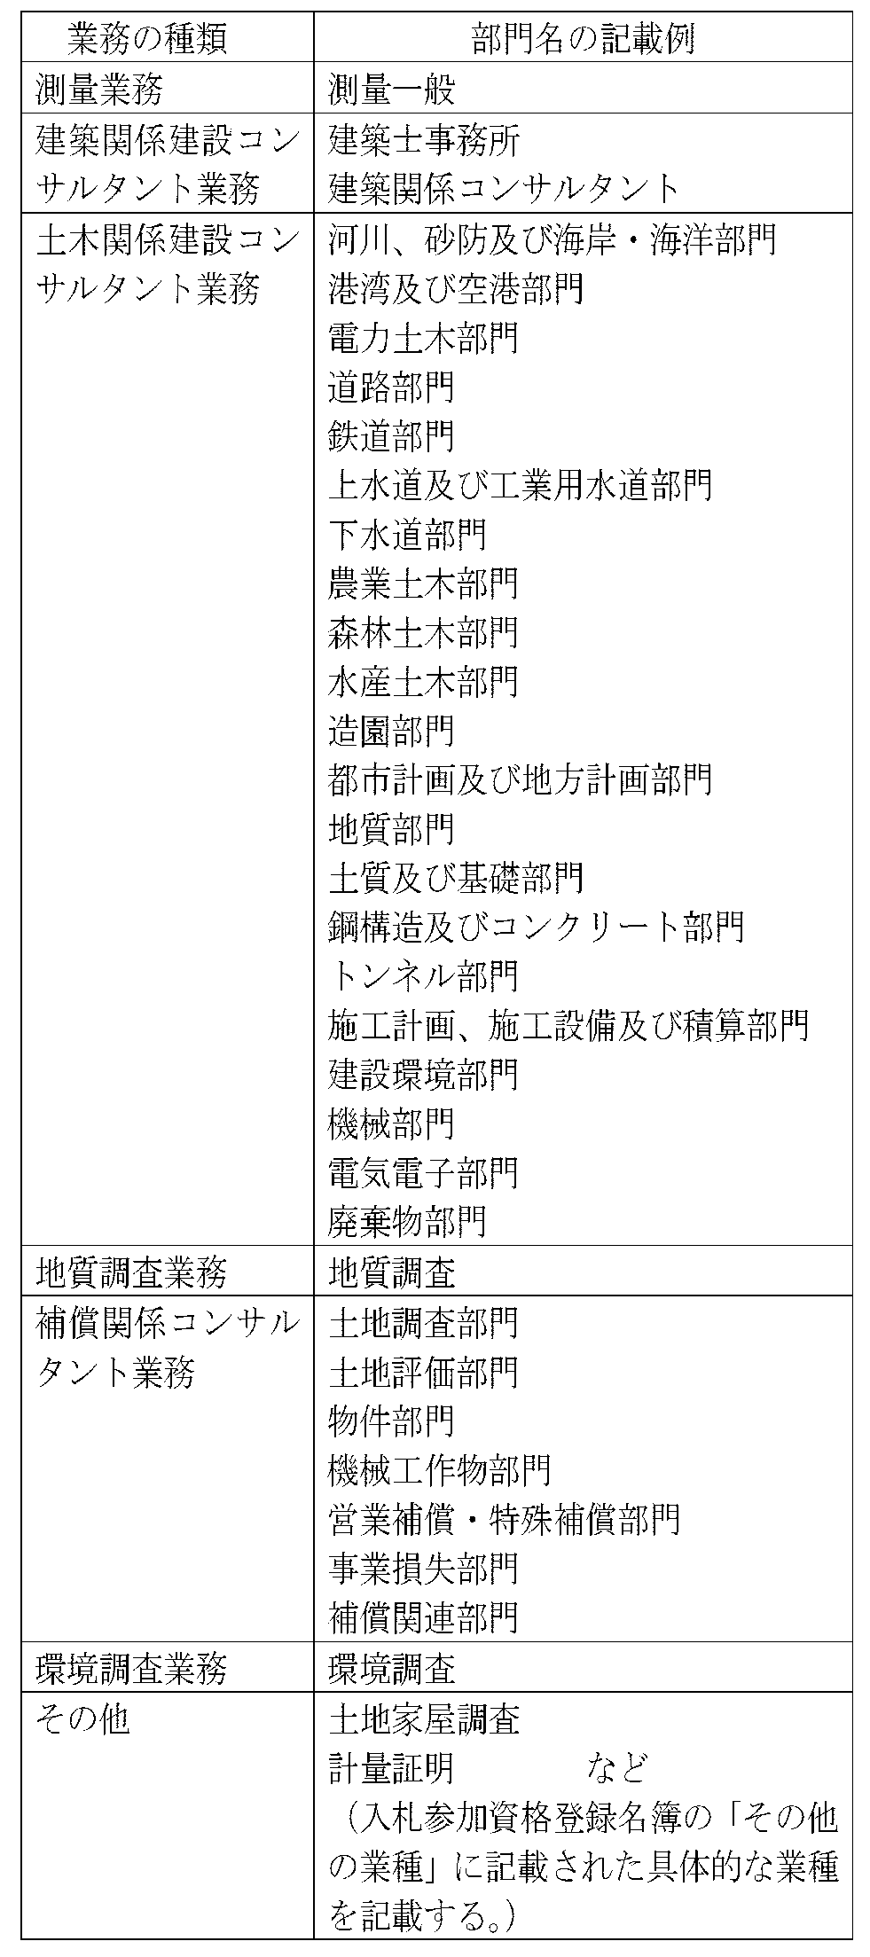
 | 別添一
 |  |  |  |  |  |  | 業務の種類ごとの「部門名」の記載例
 | 着 手 届

 |  | 様

 | 業務名 |  |  |  |  | 第 号
 |  |  |  |  | 業務
 | 業務場所
 | 部門名
 | 業務着手日 |  |  |  | 年 月 日
 | 担当技術者 |  |  |  | 氏名
 | 管理技術者 |  |  |  | 氏名
 |  |  |  |  | 資格
 | 照査技術者 |  |  |  | 氏名
 |  |  |  |  | 資格

 |  | 上記のとおり着手いたしましたのでお届けします。

 |  |  | 年 月 日

 |  |  |  |  |  | 住 所
 |  |  |  | 受 注 者
 |  |  |  |  |  | 氏 名

 | 注 １ |  | 受注者は、特記仕様書に定めがある場合を除き、契約締結後14 日以内に設計業
 |  |  | 務等に着手しなければなりません。着手とは管理技術者が設計業務等の実施のため
 |  |  | 監督員との打合せを行うことをいいます。
 | 注 ２ |  | この届は着手後５日以内に提出してください。

※ この様式に記載された個人情報は契約書類としてのみ使用し、その他の目的には使用しません。
 |  |  |  |  |  |  | どれを記載するか不明な場合は、受託業務の監督員等に尋ねてください。

